Hoja de Control
Regreso

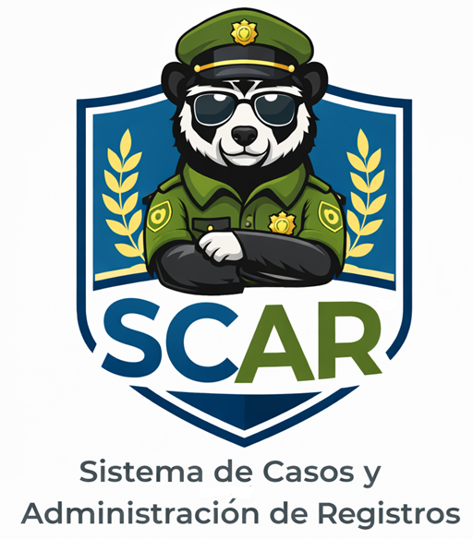

SCAR
Recolección de Información

 | HOJA DE CONTROL

 | Organismo | Comisaría de Familia
 | Proyecto | Sistema de Casos y Administración de Registros (SCAR)
 | Entregable | Recolección de Información
 | Autor | Comisaría de Familia de Turmequé
 | Versión / Edición | 01 |  | Fecha Versión | 27/02/2026
 | Aprobado Por | EDWIN ALBEIRO RAMOS VILLAMIL |  | Fecha Aprobación | DD/MM/AAAA
 |  |  |  | N.º Total de Páginas | 7

 | REGISTRO DE CAMBIOS |  |  |  |  | SI

 | Versión | Causa del cambio | Responsable del cambio |  | Fecha del cambio
 | 01 | Versión Inicial | Delgado María Fernanda |  | 27/02/2026
 | 02 | Versión Encuesta | Esquivel Luna |  | 11/03/2026
 | 03 | Complementar | Leiva Jaiver |  | 30/03/2026

 | CONTROL DE DISTRIBUCIÓN

 | Nombre y Apellidos
 | María Fernanda Delgado Lozano
 | Luna Esquivel
 | Jaiver Leiva
 | Andres Reyes

Reportes Gráficos
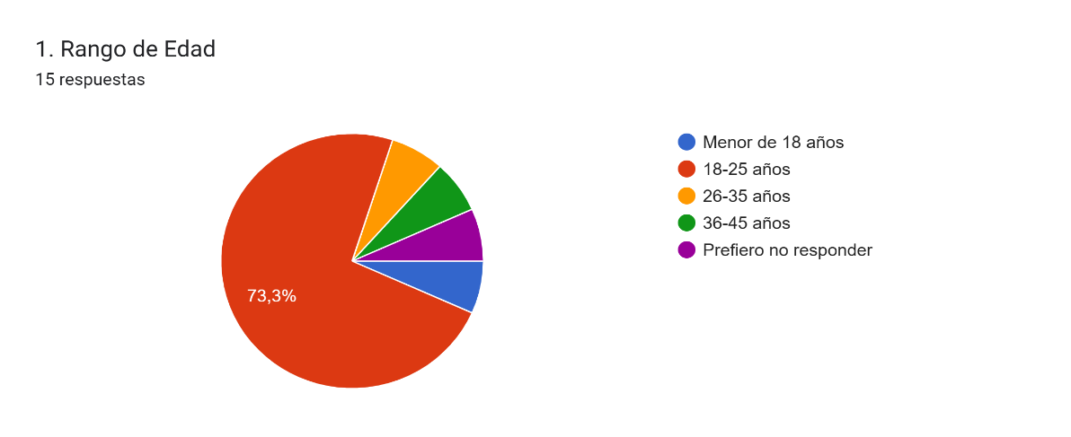
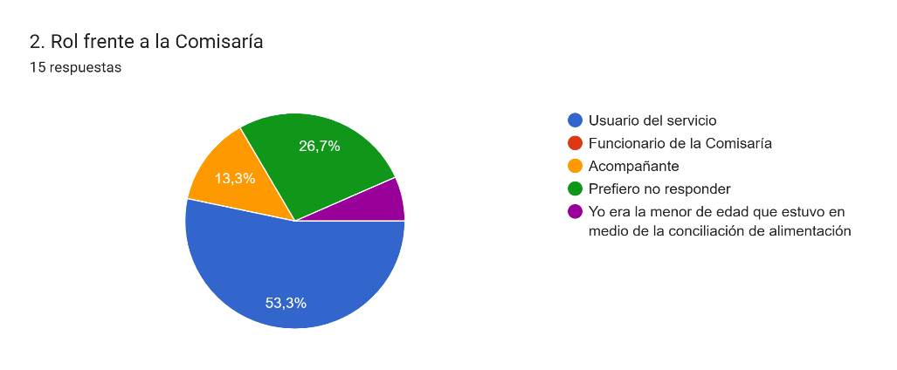
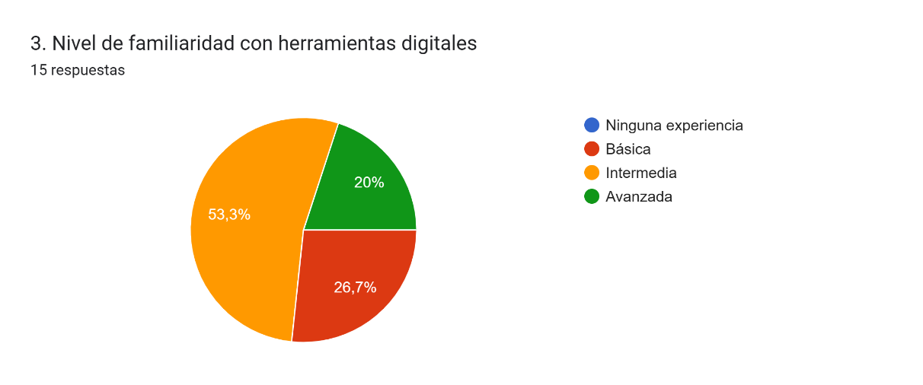
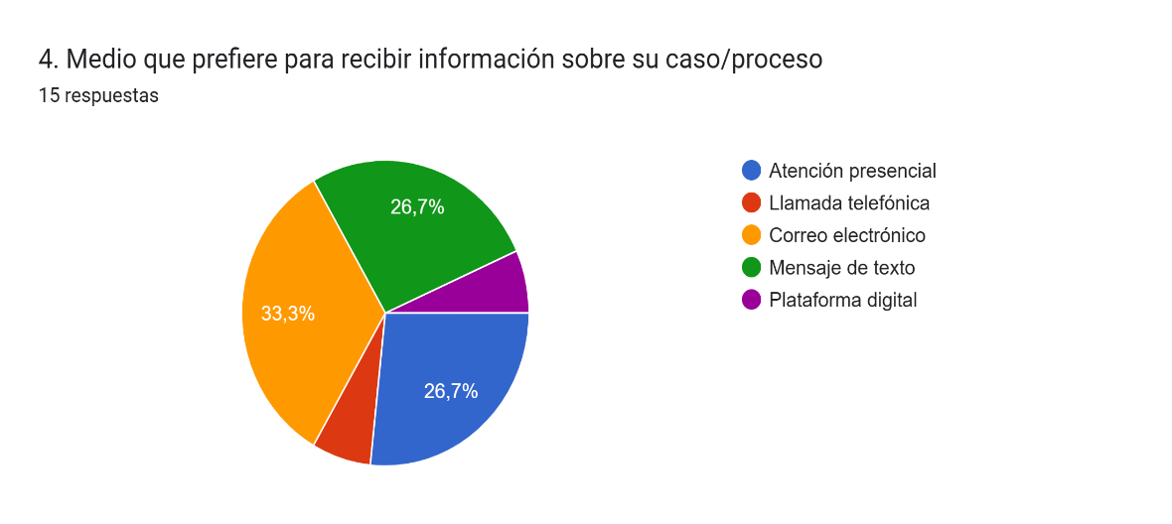
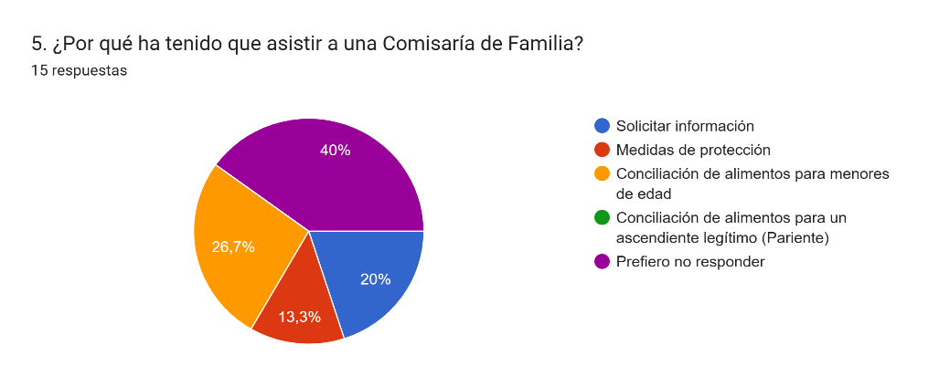
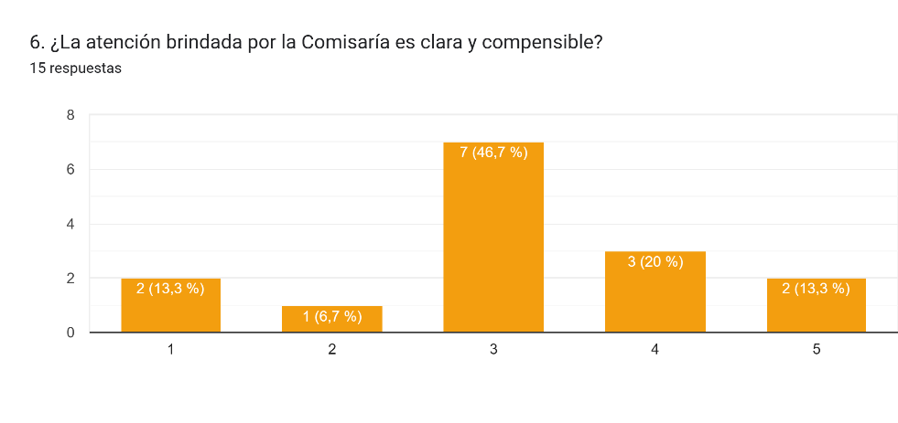
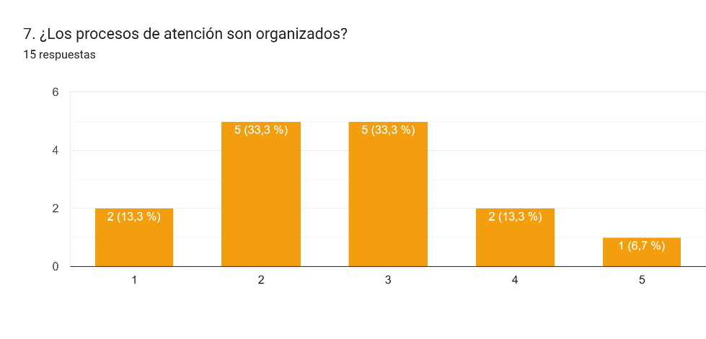
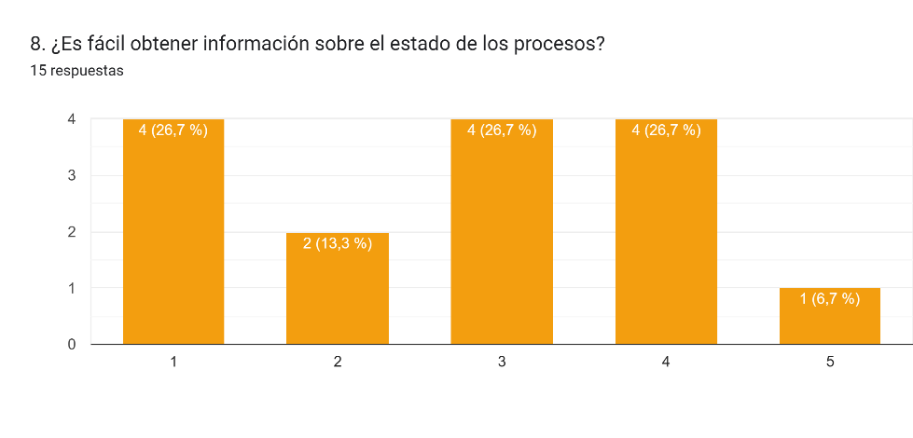
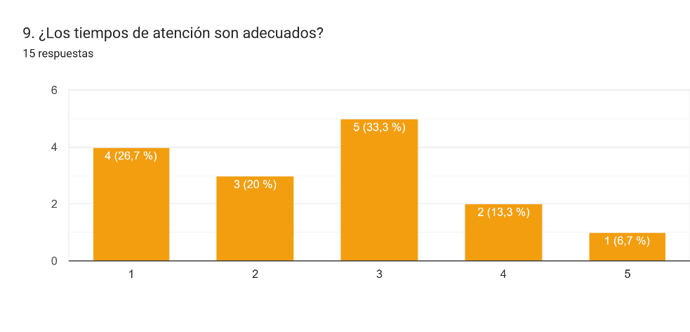
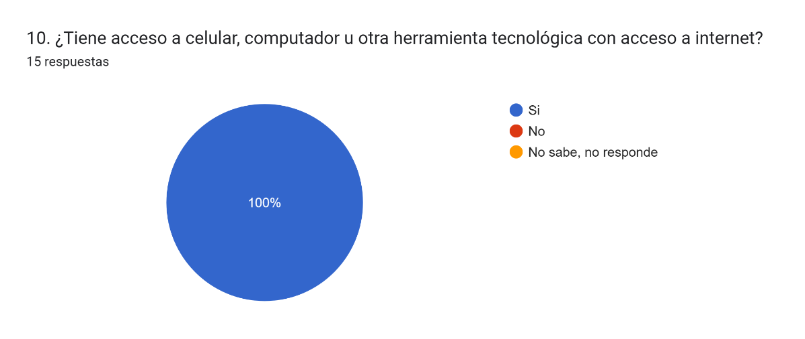
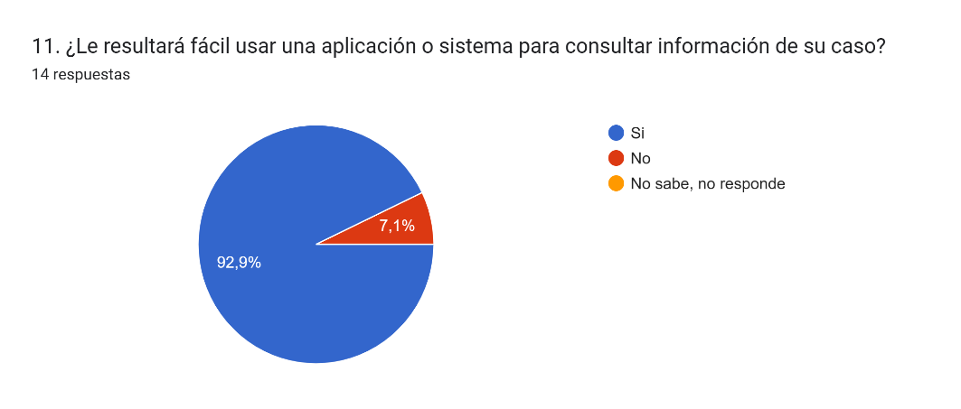
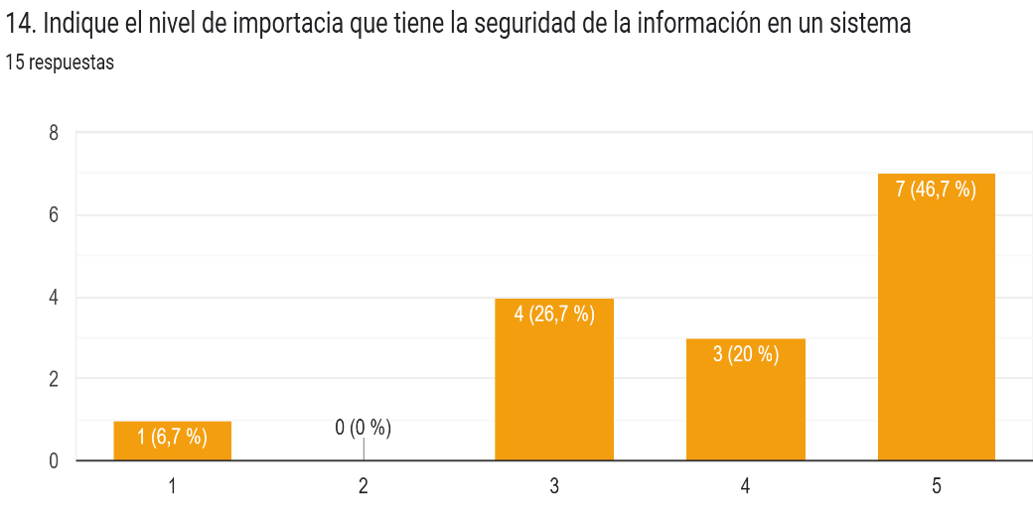
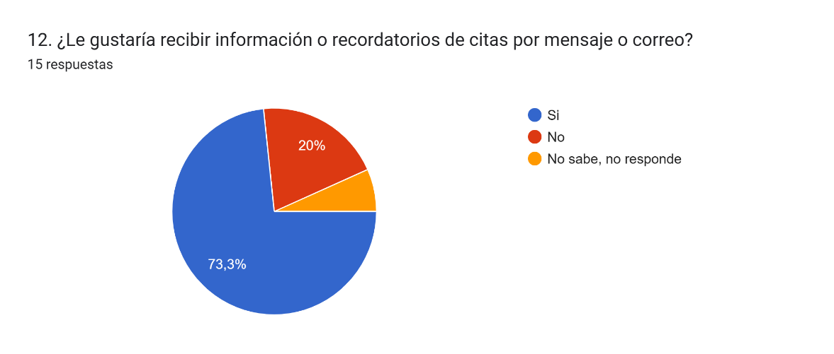
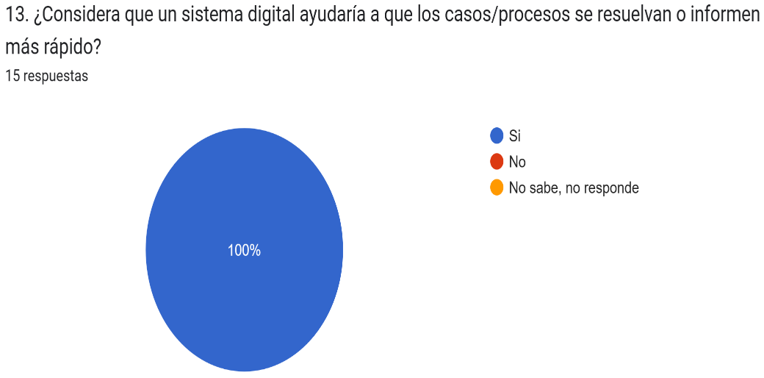
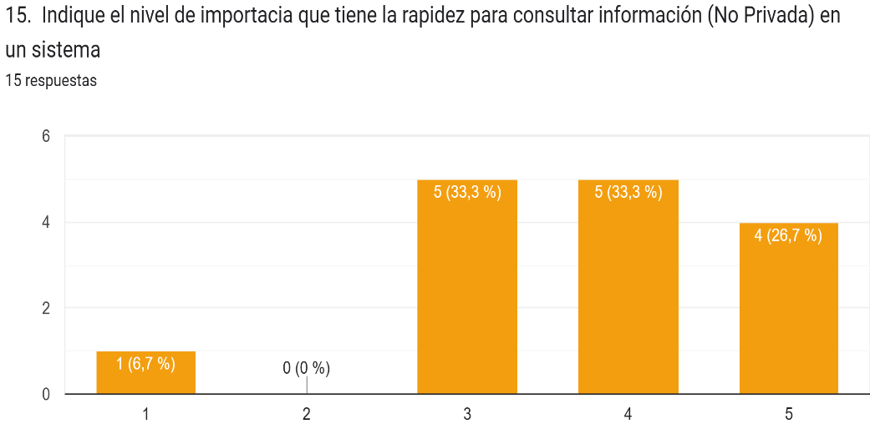
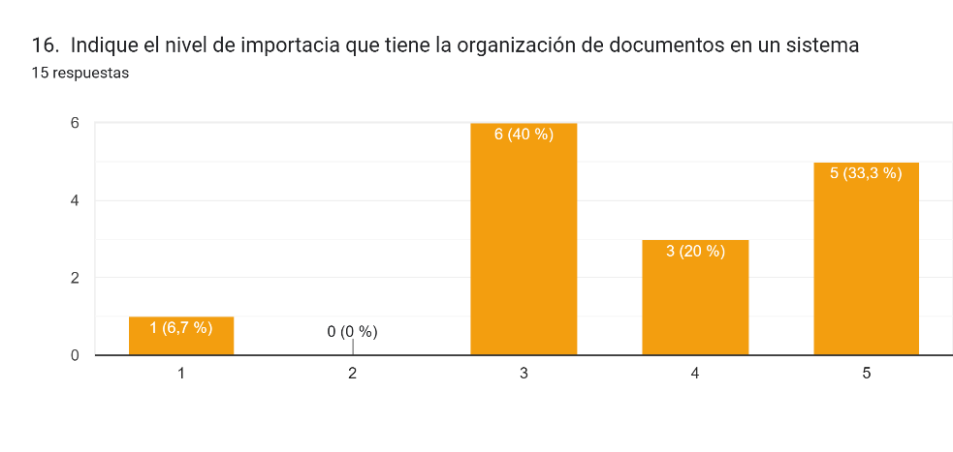
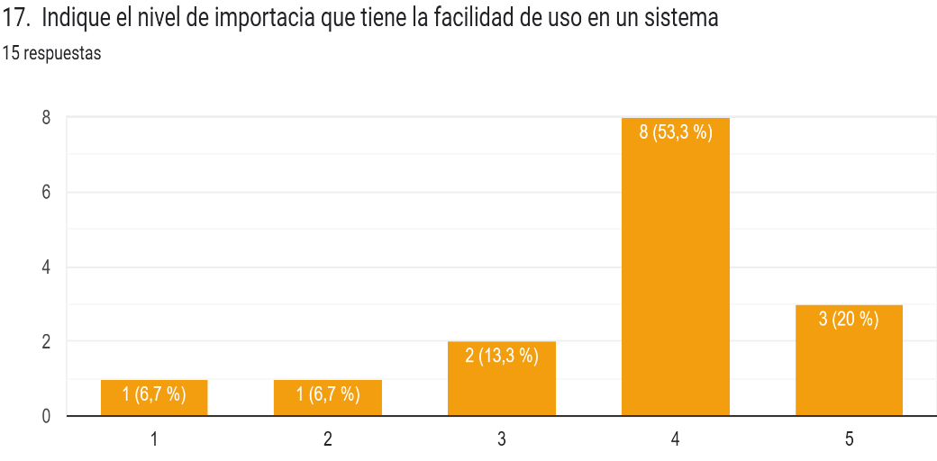
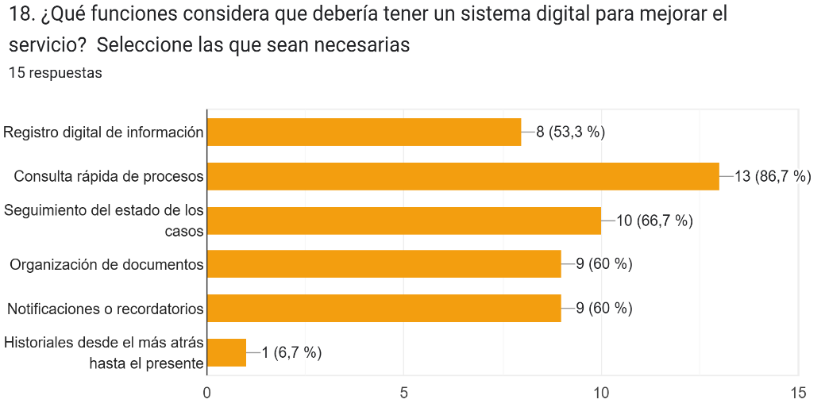
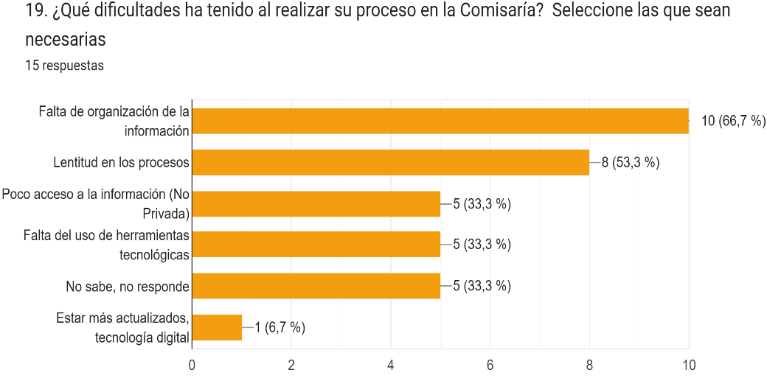
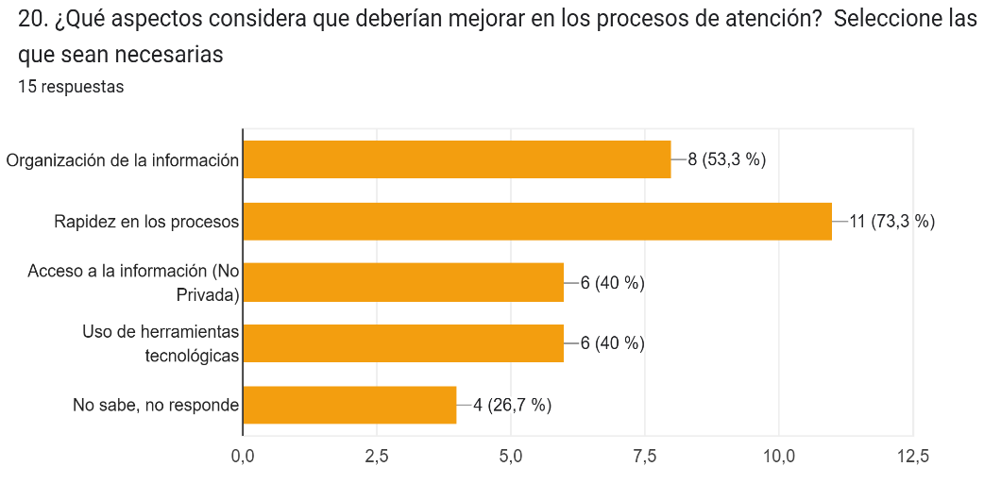
Regreso

 | SCAR
 | Reportes Gráficos

